Centros de la Mujer
Fuente: https://www.sernameg.gob.cl/?page_id=30017
En Chile existen 109 Centros de la Mujer, de Arica a Magallanes, los que atienden a mujeres mayores de 18 años que viven o han vivido violencias de género en contexto de pareja o ex pareja. No es condición haber realizado una denuncia previamente, ni es obligación realizarla mientras permanece en el Centro para poder recibir apoyo psicológico, social y legal.

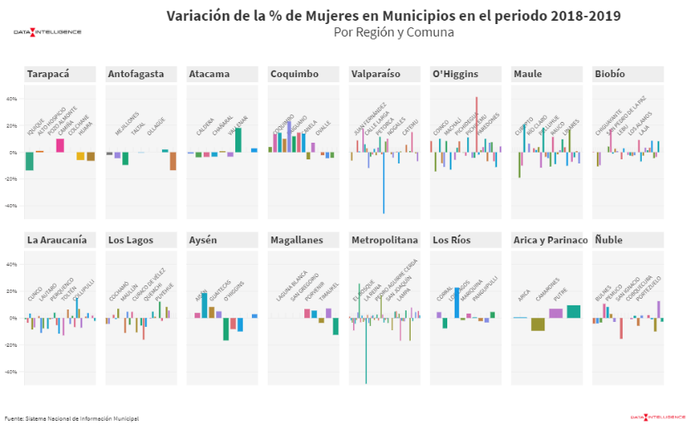

COMO ESTE ESTILO

 | 289

